Layout
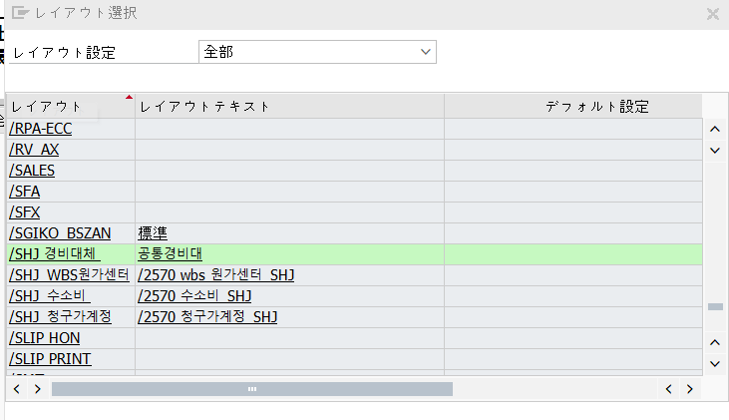

제조비용만 조회 (42*)

